MySQL 安裝說明
 | Mac Book
1 | 安裝 Docker Desktop 依照不同核心版本下載 | # Mac with Intel核心 下載並且安裝 https://desktop.docker.com/mac/stable/amd64/Docker.dmg # Mac with Apple核心 下載並且安裝 https://desktop.docker.com/mac/stable/arm64/Docker.dmg # Windows 系統僅需下載後安裝即可(僅此一步驟) # mysql-installer-community-8.0.25.0.msi https://dev.mysql.com/downloads/installer/
2 | 開啟終端機 | Finder → 工具程式 → 終端機
3 | Docker pull | 終端機貼入以下指令並且Enter執行 docker pull mariadb
4 | Container start | 終端機貼入以下指令並且Enter執行 docker run -p 127.0.0.1:3306:3306 -e MYSQL_ROOT_PASSWORD=root -d mariadb:latest
5 | 查看 Docker Desktop 資料庫是否啟動成功 | 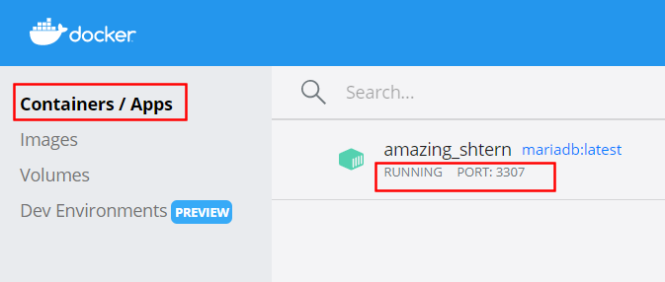
6 | MySQL Workbench (開發工具) 下載並且安裝 | 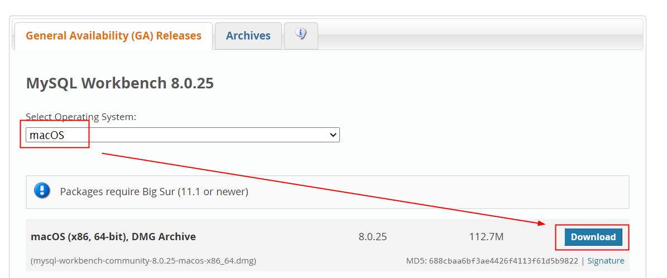 https://dev.mysql.com/downloads/workbench/
7

MySQL Workbench 相關設置
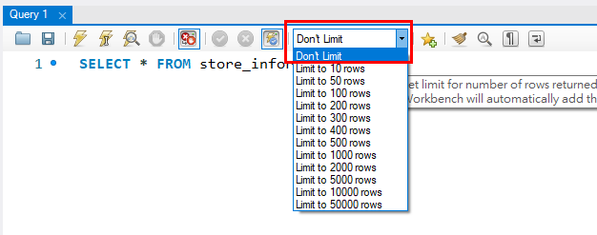
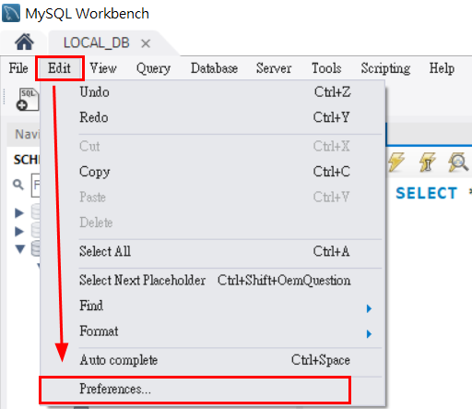

取消勾選
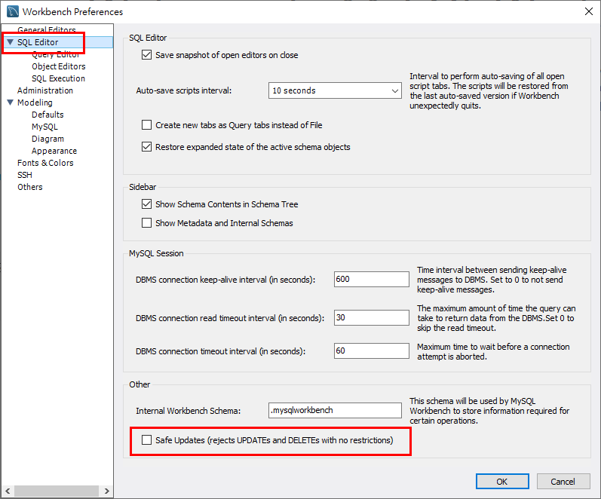

輸入SQL語法自動轉大寫
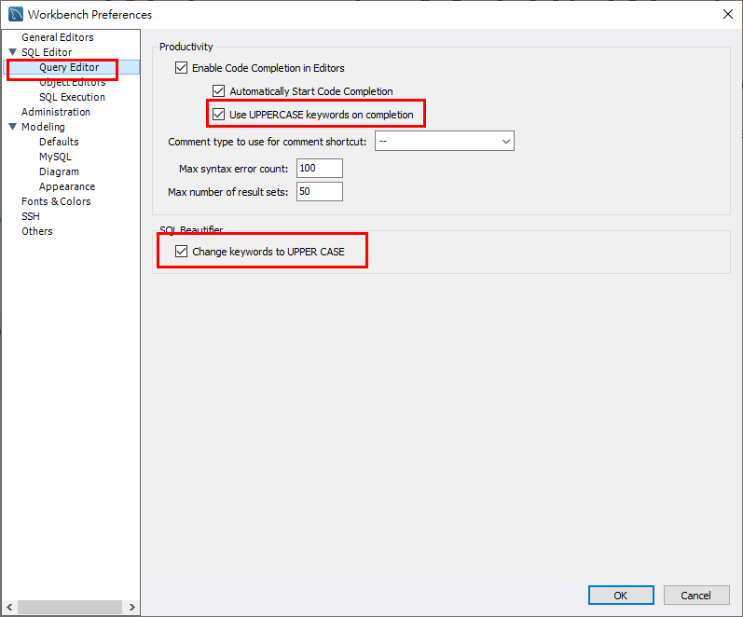

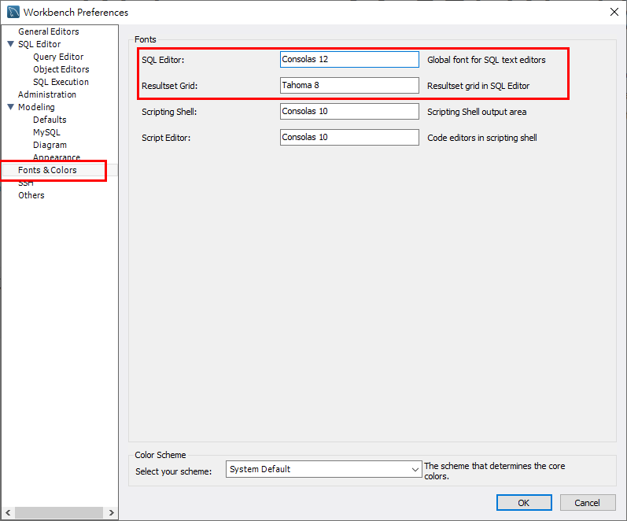
SQL字型大小、SQL輸出結果字型小大

Don't Limit

